Portada

Prestaciones de la
Seguridad Social
Enero - Junio 2022

Índice
Índice

Prestaciones
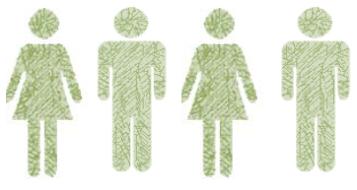

Número total de Prestaciones
236,112

Primer Progenitor | 112,259
Segundo Progenitor | 123,853

Procesos por CC.AA
PRESTACIÓN DE NACIMIENTO Y CUIDADO DE MENOR (1)
ENERO-JUNIO 2022 (2)
NUMERO DE PROCESOS POR CC.AA

Andalucía | 42,206
Aragón | 6,844
Asturias | 3,401
Baleares | 6,169
Canarias | 7,993
Cantabria | 2,253
Castilla y León | 9,690
Castilla-La Mancha | 9,971
Cataluña | 42,073
Extremadura | 5,242
Galicia | 10,352
Madrid | 40,987
Murcia | 9,031
Navarra | 3,417
La Rioja | 1,577
Com. Valenciana | 23,770
País Vasco | 10,430
Ceuta | 275
Melilla | 431

 | 236,112

 | TOTAL | 236,112

(1) Solo prestaciones reconocidas por el INSS sin ISM.
(2) Número de expedientes estimados, no se recoge el número de perceptores ya que al poder fraccionar los periodos de disfrute de la prestación el número de perceptores se incrementa cada vez que la misma prestación se reactiva.

Excedencias
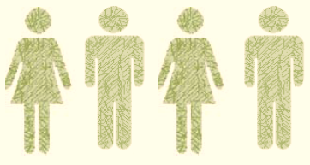

Número total de Excedencias
17,140

Mujeres | 14,839
Hombres | 2,301

Excedencias por CC.AA
EXCEDENCIAS POR CUIDADO FAMILIAR DADAS DE ALTA

NUMERO DE EXCEDENCIAS POR CC.AA

 | Andalucía | 1,885
 | Aragón | 703
 | Asturias | 214
 | Baleares | 570
 | Canarias | 304
 | Cantabria | 125
 | CASTILLA-LEÓN | 945
 | CAST.-LA MANCHA | 687
 | CATALUÑA | 2,791
 | C. VALENCIANA | 1,873
 | EXTREMADURA | 229
 | GALICIA | 471
 | C. DE MADRID | 3,349
 | R. DE MURCIA | 632
 | NAVARRA | 688
 | PAÍS VASCO | 1,467
 | LA RIOJA | 187
 | CEUTA | 9
 | MELILLA | 11

COMPARACIÓN 2021/2022 (Enero -Junio)
Mujeres Hombres Total
 | 18,838
 | 14,839
 | 3,334
 | 2,301
 | 22,172
 | 17,140

 |  | 18,838
 |  | 14,839

 |  | 3,334
 |  | 2,301

 |  | 22,172
 |  | 17,140

